Remark
註1 | Input Method | Compatibility | Background Execution | Speed | Hotkey Support | Auto Empty Field
 | Default | 100% | no | 50% | yes | no
 | WindowMessages | 80% | yes | 50% | yes | no
 | Simulate Type/Click | 99% - web apps | yes | 100% | no | yes
 |  | 60% - desktop apps

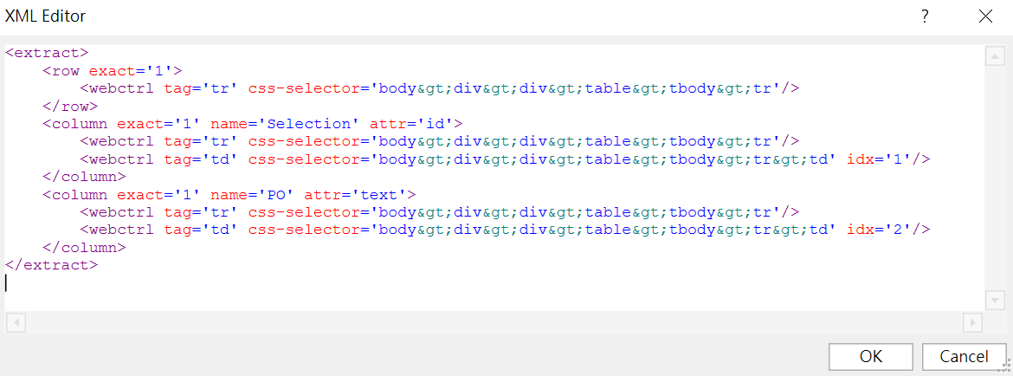
註2

